E006.00.01_Flow chart
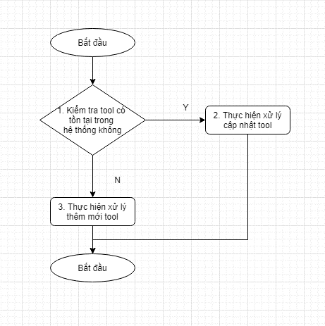
Tên hệ thống |  | Chức năng |  |  | Tài liệu | Người phụ trách
Tool Manager |  | T1006 |  | Tự động cập nhật thông tin của tool | Mô tả xử lý | Tú Điền

Flow chart | E006.00.01 |  | Xử lý thông tin của tool

